GR2.1
Fecha | Crecimiento real anual | Saldo capital (eje derecho) | Crecimiento promedio | % de la cartera comercial
Mar-07 | 13.6 | 2,535,373,369,777.1 | 21.01 | 3.1 | Gráfico R2.1 Créditos con CIIU 4530 "Construcción de obras de ingeniería civil".
Jun-07 | 27.8 | 2,897,376,190,904.7 | 21.01 | 3.4 | A. Crecimiento real créditos CIIU 4530 | B. Participación de los créditos CIIU 4530 en la cartera comercial
Sep-07 | 39.7 | 3,080,085,616,987.6 | 21.01 | 3.4
Dec-07 | 38.5 | 3,241,206,771,825.0 | 21.01 | 3.4
Mar-08 | 28.4 | 3,255,118,468,940.7 | 21.01 | 3.5
Jun-08 | 16.3 | 3,370,235,362,908.0 | 21.01 | 3.5
Sep-08 | 11.4 | 3,432,523,018,754.9 | 21.01 | 3.3
Dec-08 | 6.9 | 3,466,053,672,509.3 | 21.01 | 3.3
Mar-09 | 8.0 | 3,515,706,431,710.0 | 21.01 | 3.3
Jun-09 | 12.8 | 3,802,901,750,644.4 | 21.01 | 3.5
Sep-09 | 14.9 | 3,945,393,441,415.7 | 21.01 | 3.7
Dec-09 | 14.9 | 3,983,811,385,078.3 | 21.01 | 3.8
Mar-10 | 15.7 | 4,066,382,973,621.2 | 21.01 | 3.9
Jun-10 | 21.7 | 4,626,316,268,162.2 | 21.01 | 4.2
Sep-10 | 21.4 | 4,789,153,347,882.4 | 21.01 | 4.2
Dec-10 | 19.5 | 4,760,837,648,284.9 | 21.01 | 3.9
Mar-11 | 39.0 | 5,651,706,031,439.2 | 21.01 | 4.6
Jun-11 | 34.7 | 6,231,966,052,893.8 | 21.01 | 4.9
Sep-11 | 46.8 | 7,032,315,581,102.9 | 21.01 | 5.4
Dec-11 | 57.2 | 7,484,858,758,779.0 | 21.01 | 5.4
Mar-12 | 39.2 | 7,864,713,425,564.3 | 21.01 | 5.7
Jun-12 | 34.6 | 8,387,591,147,575.9 | 21.01 | 5.9 | Fuente: Superintendencia Financiera de Colombia; cálculos del Banco de la República
Sep-12 | 22.8 | 8,638,154,160,773.1 | 21.01 | 5.9
Dec-12 | 10.4 | 8,263,308,053,226.0 | 21.01 | 5.4
Mar-13 | 7.0 | 8,413,172,251,016.7 | 21.01 | 5.4
Jun-13 | 1.5 | 8,510,390,172,561.4 | 21.01 | 5.2
Sep-13 | (2.4) | 8,431,035,741,466.5 | 21.01 | 5.1
Dec-13 | 3.93 | 8,588,437,783,897.2 | 21.01 | 5.1
Mar-14 | 2.98 | 8,663,817,888,143.3 | 21.01 | 5.0
Jun-14 | (5.87) | $ 8,094,302,807,158.2 | 20.12 | 4.3

GR2.2
Fecha | Concentración 5 entidades
Mar-06 | 57.575113698
Jun-06 | 61.57028634
Sep-06 | 61.213083064
Dec-06 | 61.452655619 | Gráfico R2.2
Mar-07 | 60.732375176 | Evolución de la concentración de la cartera de infraestructura en 5 establecimientos de crédito
Jun-07 | 64.056040232
Sep-07 | 68.292843843
Dec-07 | 69.35394279
Mar-08 | 69.764880795
Jun-08 | 69.680342703
Sep-08 | 68.770388386
Dec-08 | 70.444697572
Mar-09 | 69.42066249
Jun-09 | 71.214555746
Sep-09 | 72.356622706
Dec-09 | 71.627865394
Mar-10 | 71.727336375
Jun-10 | 76.237922071
Sep-10 | 74.2785393
Dec-10 | 73.95526644 | Fuente: Superintendencia Financiera de Colombia; cálculos del Banco de la República
Mar-11 | 75.524068596
Jun-11 | 76.725502374
Sep-11 | 77.561551745
Dec-11 | 78.289971902
Mar-12 | 77.043328935
Jun-12 | 78.664461151
Sep-12 | 79.847428595
Dec-12 | 78.698401364
Mar-13 | 78.548967952
Jun-13 | 78.15696567
Sep-13 | 76.528695745
Dec-13 | 77.339043698
Mar-14 | 77.593013252
Jun-14 | 84.044661738

D2.1
Diagrama R2.1. Relaciones y actores reconocidos en los contratos de 4G
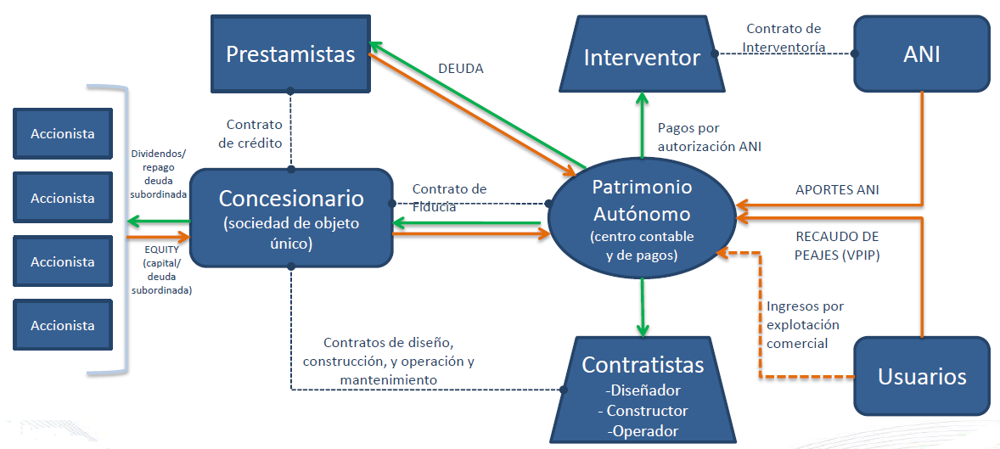

Fuente: Agencia Nacional de Infraestructura

